Estadísticas
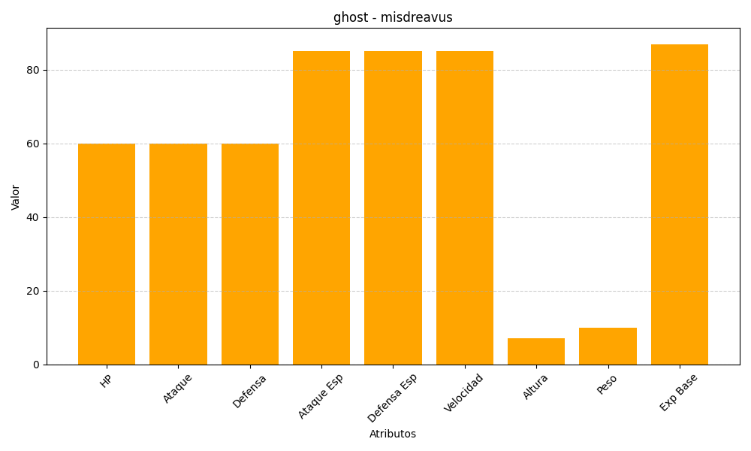
ID | Nombre | Tipo | HP | Ataque | Defensa | Ataque Especial | Defensa Especial | Velocidad | Altura | Peso | Experiencia Base
200 | misdreavus | ghost | 60 | 60 | 60 | 85 | 85 | 85 | 7 | 10 | 87

